提出する書類⇒
下記の書類をご提出ください。
① ふるさと長岡応援寄附金 お礼の品提案書
② ふるさと長岡応援寄附金 地場産品基準確認シート ※6号・セットのみ
③ ふるさと長岡応援寄附金 お礼の品PRシート
④ アレルギー・食品表示ラベル確認シート ※食品のみ
⑤ 地場産品類型3号区域内証明書
※3号を含む品のみ
※証明事項は他シートより自動転記されます
※同意事項を確認し、同意欄へチェックしてください
提出先
【長岡市ふるさと納税お礼の品発送等管理委託業者】
えちご中越農業協同組合
〒940-0861長岡市川崎町字前田2722-1
E‐Mail：nagaoka-furusato@ja-chuetsu.or.jp
提出方法
上記メールアドレスへ必要書類をお送りください。

お礼の品PR
ふるさと長岡応援寄附金 お礼の品PRシート |  | 西暦 年月日
事業者名 | 「提案書」シートへ記載してください
返礼品名 | 「提案書」シートへ記載してください
 |  |  |  | 【大口れんこん】新潟県長岡産レンコン2kg
返礼品PR |  |  |  | 記載例 | 返礼品PR
返礼品PR文 ※記載必須 |  |  |  |  | 新潟県の中央部、長岡市中之島にある大口（おおくち）地区で、約100年前から栽培される大口れんこんは、長岡野菜の一角を飾る秋冬の代表格。 シャキシャキの食感をお試しください。 煮物以外にもサラダや漬物にも適したれんこんです。地元の小学生が作ったレシピも同梱します。

注意事項等 |  |  |  |  | 保管目安：冷蔵庫の野菜室で一週間程度、日持ちします

返礼品画像 | お礼の品の画像を、別途メールやファイル転送サービスを用いてご提出ください。 掲載ページ用に、下記の画像を各1枚以上ご提出ください。 下記以外にも、掲載に使用できる画像があればご提出をお願いいたします。 ①商品画像 ②梱包画像 ③事業者の顔・姿の画像 ④生産・製造現場画像 ⑤食べ方、使い方 |  |  |  | ①商品画像 | ②梱包画像 | ③事業者の顔・姿の画像 | ④生産・製造現場画像 | ⑤食べ方、使い方
 |  |  |  |  | 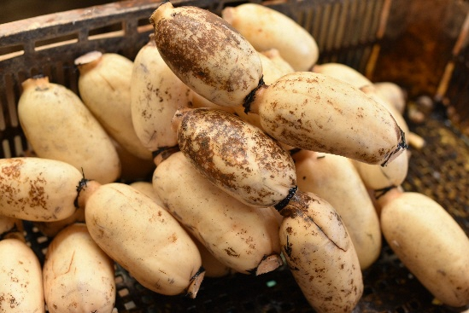 | 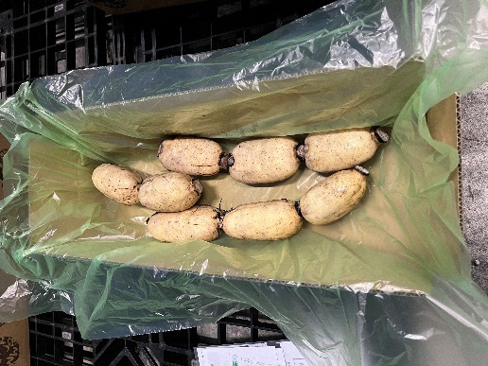 | 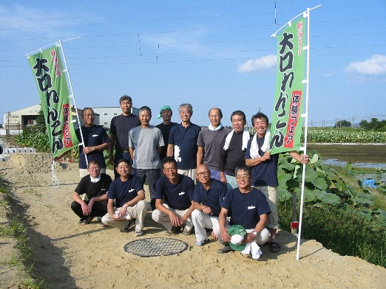 | 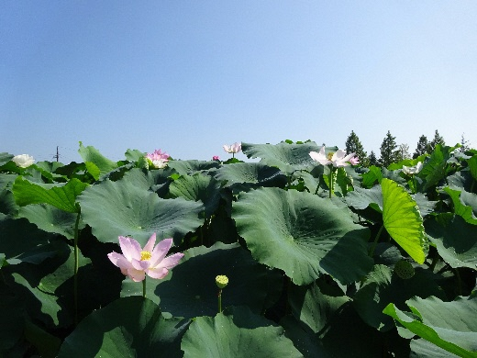 | 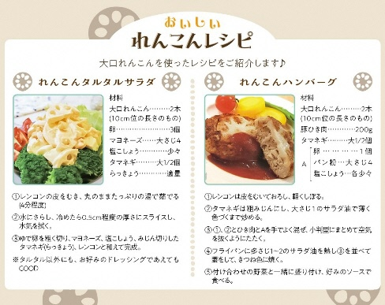

事業者PR（5W1H）各200字以内 ※記載必須 |  |  | 文字数 | 記載例 | 事業者PR（5W1H）各200字以内
商品のこだわりポイント |  |  | 0 |  | 大口れんこんの品種について ９～１０月末頃までは「エノモト」という早生品種。１１月頃からは「ダルマ」という品種を収穫します。 どちらの品種も生産者が太鼓判を押す美味しいれんこんですが、「ダルマ」は全国唯一の生産地です。

わたしたちが作っています （事業者紹介） |  |  | 0 |  | 昭和 43 年に「上通農協大口れんこん共同出荷組合（現在の大口れんこん生産組合）」が設立され、優良個体の選抜や栽培方法の確立、共選共販体制による品質向上へ取組んできました。 “見通しのいい”縁起物として年末だけ売れる正月用の食材でしたが、『エノモト』と『ダルマ』、この2種を組み合わせる栽培法を大口れんこん生産組合が確立し、現在は8月から3月まで収穫・出荷しています。

こんなところで作っています （生産・製造環境のPR） |  |  | 0 |  | 新潟県の中央部、長岡市中之島にある大口（おおくち）地区で、約100年前から栽培される大口れんこんは、長岡野菜の一角を飾る秋冬の代表格。 この地で生産されるダルマレンコンは、冬が最盛期。真冬でも収穫が続きます。

わたしたちが歩んできた道 （創業～現在のストーリー） |  |  | 0 |  | 米どころ新潟の中心部ながら、天然ガスや温泉が噴出し、栄養豊富な粘土質の土壌が稲よりれんこんに最適ということで、1923年（大正12年）にれんこん栽培がスタート。その歴史は100年を超えました。 2021年には「国のブランド保護制度（GI制度）」に登録されています。

寄附者へ伝えたい想い |  |  | 0 |  | 大口れんこんは、なんといっても食感が抜群！切り口が白くてきれいなのも自慢です。 れんこんそのものを味わってほしいから、シンプルな料理もお試しください！

ふるさと納税で感じた 変化 ※新規事業者の場合は「今後の意気込み」 |  |  | 0 |  | ふるさと納税を通じ、長岡市が盛り上がるように精一杯頑張ります！

【3号含む品のみ】証明書
 |  | 西暦 年月日

同意事項
・長岡市ホームページにて、返礼品名、商品代（調達費用）、一般販売価格、区域内において生じた価値の割合、製造・加工地を公表すること。
・区域内において生じた価値の算出方法等について、長岡市の求めに応じ、必要な説明や資料提供等を行うこと。
・長岡市又は新潟県以外の第３号（製造・加工等）の返礼品等として取り扱わないこと。
※第８号イ～ハ（他自治体との共通返礼品）の返礼品等として長岡市以外の都道府県又は市区町村が取り扱う場合を除く。
長岡市長 殿

#VALUE!
上記については、以下の算出方法（該当する算出方法に☑）により算出しています。
 |  |  | 上記事項に同意します。
☑ 総務大臣が定める標準的な算出方法
※標準的な算出方法における算出基礎は以下のとおり。
Ａ：当該地方団体による返礼品等の調達費用 | 円
Ｂ：当該返礼品等の製造・販売等のために当該地方団体の区域外で生じた費用
 | 円

□ その他の算出方法
※その他の算出方法とする理由及びその算出方法の詳細は以下のとおり。

また、当該返礼品等の製造・加工地※１は新潟県長岡市であり、一般販売価格は円です※２。

なお、当該返礼品等を取り扱うに当たって、下記の事項に同意します。
・当該返礼品等については、地場産品基準（平成31年総務省告示第179号第５条）第８号イ～ハの返礼品等として提出先以外の都道府県又は市区町村が取り扱う場合を除き、本証明書の提出先以外の都道府県又は市区町村の第３号の返礼品等として取り扱わないこと。
・当該返礼品等の付加価値の算出方法等について、地方団体の求めに応じ、必要な説明や資料提供等を行うこと。
記載要領
※１ 返礼品等の製造・加工が行われた場所について、国内の場合は都道府県名及び市区町村名（例：○○県○○市）、国外の場合は国名を記載すること。
※２ 当該返礼品等を一般消費者に対して販売する際の通常の価格を記載すること。なお、当該返礼品等が非売品である場合には、当該返礼品等の類似製品に係る通常の価格を記載すること。

